D+M ostatní nábytek
Revitalizace areálu Sokolovského zámku - ostatní nábytek

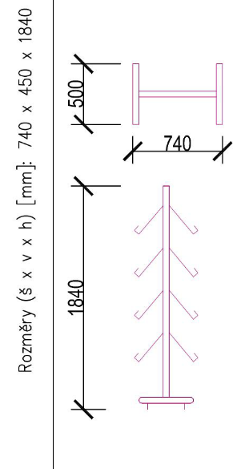
Označení | Schéma, rozměry | Popis | Místnost | Množství | Jedn. cena v Kč bez DPH | Cena celkem v Kč bez DPH | Cena celkem v Kč včetně DPH | produktový list / prohlášení o splnění požadavků (účastník doplní v souladu s úvodními pokyny) | Výrobce a typ / název nabízeného výrobku (v případě výrobku na míru, uvede účastník "výrobek na zakázku") | Technické parametry nabízeného plnění
MB.E / 03 |  | Velký stojan na letáky 740x450x1840mm (+/- 50 mm) | Jan-39 | 1 |  | 0.00 Kč | 0.00 Kč
 |  | — volně stojící velký stojan
 |  | — integrovaný panel na logo
 |  | — dodávka bude obsahovat jen police z jedné strany, ale stojan bude umožňovat doplnění o další police z druhé strany
 |  | — hliníkový u s elipsovým profilem

MB.E / 05, MB.C / 09 |  | Nerez police nástěnná (pro gastro provozy) | I.42 a I.54 | 2 |  | 0.00 Kč | 0.00 Kč
 |  | — rozměry 500x300mm (+/- 20 mm)
 |  | Upevnění ke zdi bočními konzolami
 |  | — svařované
 |  | plech o síle min. 1 mm.
 |  | výška (police) min. 30 mm

 |  | - police pro úklidové prostředky

MB.S / 17 |  | kancelářská židle s látkovým čalouněním sedáku | Jan-48 | 1 |  | 0.00 Kč | 0.00 Kč
 |  | —přizpůsobitelný sklon opěráku podle sklonu sedáku
 |  | —synchronní mechanika s ergonomickými vlastnostmi
 |  | — 3D područky s nastavením výšky, hloubky i rotace

 |  | — sedák se šířkou min. 49 cm a hloubkou min. 50 cm, opěrák s výškou min. 55 cm

 |  | — Hliníkový kříž
 |  | — Kolečka pro tvrdé podlahy (např. plovoucí podlahy, dlažba, beton atd.)

 |  | — Úhlově a výškově nastavitelná hlavová 3D opěrka
 |  | — Výškově nastavitelná bederní opěrka
 |  | — nosnost min. 120 kg

MB.S / 18 MB.M / 05 MB.C / 05 |  | Koš na tříděný odpad | I.48 I.50 I.52 | 3 |  | 0.00 Kč | 0.00 Kč
 |  | — objem:
 |  | min. 45l (15l x 3)
 |  | — materiál: pouzdro z nerezové oceli + vnitřní nádoby,
 |  | základna i víka z polypropylenu (PP)
 |  | — barva:
 |  | stříbrná nebo černá

 |  | — 3 odjímatelné vnitřní nádoby
 |  | — barevné označení pro snadné třídění
 |  | — otevírání / zavírání víka nášlapným systémem

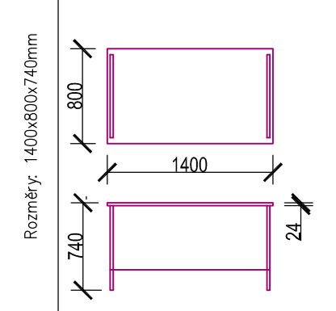
MB.S / 15 |  | Kancelářský stůl 800x1400x740mm (+/- 50 mm) | Jan-48 | 1 |  | 0.00 Kč | 0.00 Kč
 |  | se zadní a bočními deskami
 |  | odstín tmavě hnědý
 |  | materiál desek:
 |  | LTD tl.min. 24mm
 |  | — lakovaná kovová podnož — stříbrná — RAL 7035
 |  | — hrany — ABS páska (hrana) tl.min. 2mm — lepené
 |  | Doplňky:
 |  | průchodka pro kabely kruhového průřezu s plastovým
 |  | zakrytím

MB.S / 16 |  | Kontejner 440x550x560mm (+/-50 mm) | Jan-48 | 1 |  | 0.00 Kč | 0.00 Kč
 |  | 3 zásuvky, na kolečkách (kolečka pro tvrdý povrch)
 |  | — materiál:
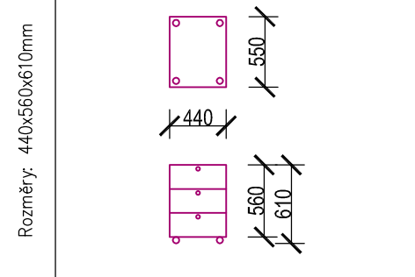
 |  | LTD tl.min. 18mm
 |  | — hrany — ABS páska (hrana) tl. min. 2mm — lepené

 |  | Odstín tmavě hnědý
 |  | Ergonomické úchyty
 |  | Samodorazové panty, samodojížděcí lišty pro zásuvky
 |  | Zámek pro horní zásuvku, příp. centrální uzamykání

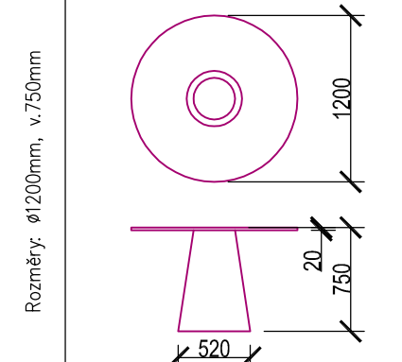
MB.S / 19 |  | Pracovní kulatý stůl průměr 1200 mm (+/-10 mm) | Jan-49 | 1 |  | 0.00 Kč | 0.00 Kč
 |  | — Výška 750mm +/-10 mm
 |  | — Deska: masiv tl.min. 20mm, rovná hrana
 |  | — průměr podnože 520mm (+/-10 mm), výška podnože 750mm (+/-10 mm)

MB.S / 20 MB.M / 04 |  | Konferenční žídle barva oranžová | Jan-49 | 20 |  | 0.00 Kč | 0.00 Kč
 |  | — stohovatelná
 |  | — konstrukce z oválných ocelových trubek, povrch. úprava
 |  | pochromováním, nohy opatřeny černými plastovými
 |  | koncovkami plastové díly z černého elastického plastu)
 |  | — sedák i opěrák čalouněný (100% polyester), gramáž min. 280 g/m2
 |  | — plastové díly z černého elastického plastu)
 |  | — nosnost min. 100 kg
 |  | — šířka sedadla min. 460mm
 |  | — hloubka sedadla min. 400mm
 |  | — výška sedáku min. 460mm
 |  | — celková výška min. 750mm

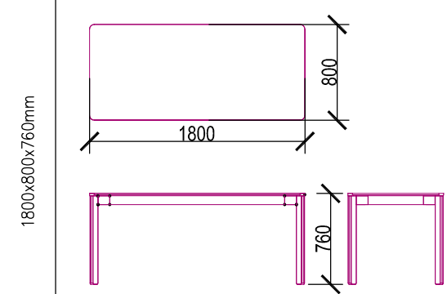
MB.M / 03 |  | zasedací stůl 1800x800x760mm (+/-20mm) | Jan-50 | 10 |  | 0.00 Kč | 0.00 Kč

 |  | — možnost stoly vzájemně spojovat a kombinovat do větších celků.
 |  | — Průchodka pro kabely
 |  | — odstín tmavě hnědý

MB.C / 02 |  | Jednací židle barva červená | Jan-52 | 20 |  | 0.00 Kč | 0.00 Kč

 |  | černý ocelový rám profil ovál
 |  | plastový sedák a opěrák (100% polyester)
 |  | stohovatelná
 |  | nosnost min. 100 kg
 |  | — šířka sedadla min. 460mm
 |  | — hloubka sedadla min. 400mm
 |  | — výška sedáku min. 460mm
 |  | — celková výška min. 750mm

MB.C / 03 |  | Jednací židle barva modrá | Jan-52 | 20 |  | 0.00 Kč | 0.00 Kč

 |  | černý ocelový rám profil ovál
 |  | plastový sedák a opěrák
 |  | stohovatelná
 |  | nosnost min. 100 kg
 |  | — šířka sedadla min. 460mm
 |  | — hloubka sedadla min. 400mm
 |  | — výška sedáku min. 460mm
 |  | — celková výška min. 750mm

MB.C / 12 |  | Mobilní oboustranná bílá popisovací | Jan-52 | 1 |  | 0.00 Kč | 0.00 Kč
 |  | tabule magnetická 1880x2145x536 mm +/-50 mm
 |  | samotná tabule 1800x1200 mm +/-50 mm
 |  | bílý lakovaný povrch pro popis za
 |  | sucha stiratelnými popisovači z obou stran tabule
 |  | vertikální otáčení
 |  | magnetický povrch umožňující přichycení
 |  | poznámek pomocí magnetů
 |  | pevný hliníkový rám
 |  | odkládací police
 |  | na kolečkách pro snadné přesouvání
 |  | kolečka vybavená brzdami

Celková cena za část ostatní nábytek |  |  |  |  |  | 0.00 Kč | 0.00 Kč

